Sheet1 (2)
申购合同
供方：上海汭洐 |  |  |  |  |  |  | 合同标号： |  | WSJ20251031-1
需方：威斯嘉服装有限公司 |  |  |  |  |  |  | 签订点： | 广东佛山顺德均安镇畅兴工业区均益路9号4楼
产品名称，规格，数量，金额 |  |  |  |  |  |  | 签订时间： |  | 2025-10-31 |  |  |  |  |  | 出货日期 2025-11-10
客户 | 款号 | PO | 货品名 | 内容 | 订单数量 | 码数 |  |  |  |  |  |  |  |  | 需订数量 | 损耗
 |  |  |  |  |  | 4 | 6 | 8 | 9 | 10 | 11 | 12 | 14 | 16
利丰 | 178646 | 1534374 |  | TAPERED | 3370 |  | 配001绳仔 |  |  |  |  |  |  |  |  | 2%
 |  | 368 | 纸质吊牌 | 10 |  |  |  |  |  |  |  |  |  |  | 3427
 |  |  | 纸质腰卡 | MID RISE |  | 0 | 320 | 617 | 211 | 720 | 253 | 660 | 461 | 187 | 3429
 |  |  |  | ANKLE LENGTH

客户 | 款号 | PO | 货品名 | 内容 | 订单数量 | 码数 |  |  |  |  |  |  |  |  | 需订数量 | 损耗
 |  |  |  |  |  | 18 | 20 | 22 | 24
利丰 | 140768 | 1543272 |  | TAPERED | 175 |  | 配001绳仔 |  |  |  |  |  |  |  |  | 2%
 |  | 270 | 纸质吊牌 | 10 |  |  |  |  |  |  |  |  |  |  | 178
 |  |  | 纸质腰卡 | MID RISE |  | 75 | 45 | 35 | 25 |  |  |  |  |  | 180
 |  |  |  | ANKLE LENGTH

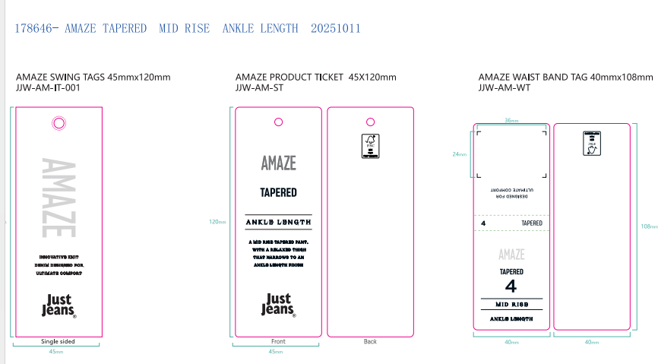
备注
部门 |  |  | 跟单 梁珍
购品种类型
订购原因： |  |  | 挂牌
申购人签名
主管签名

